Exemple
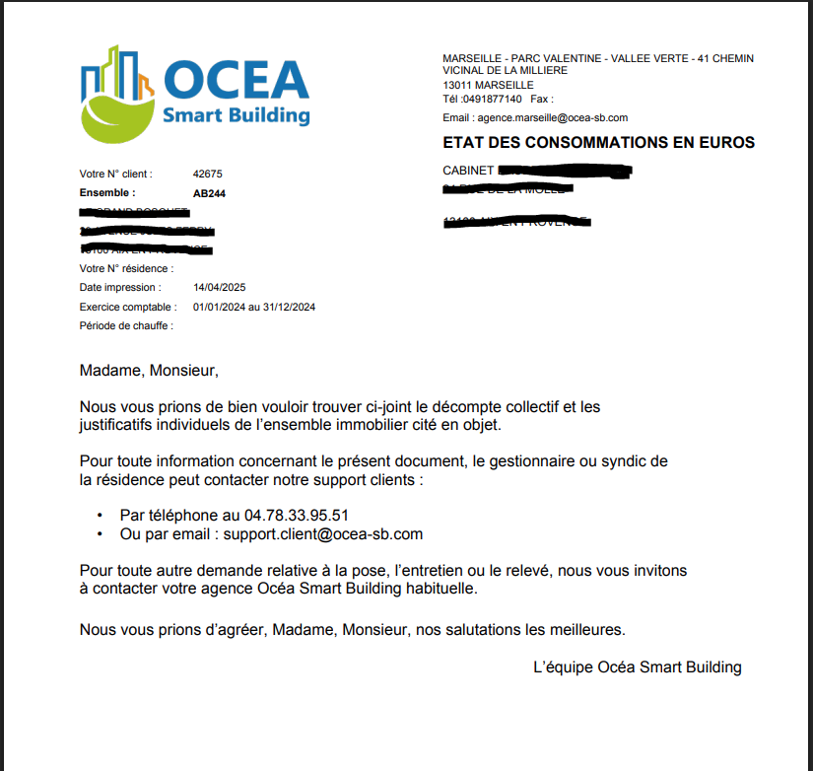
Référence OCEA de la résidence (vous pouvez la retrouver sur l'Etat des consommations sous le nom "Ensemble"): | AB442
Nom de la Résidence : | Les Tulipes
Numéro et nom de la Rue : | 3 rue du canal
Code postal : | 75006
Ville : | Paris

Dans le cas où nous allons avoir besoin de vos précisisons, merci de nous communqiuer vos coordonnées :
Nom du syndic | Agence ImmoGestion
M. / Mme. | Mme
Votre Nom | MARTIN
Votre Prénom | Elodie
Votre fonction | Comptable
Votre adresse mail | e.martin@monsyndic.fr
Votre numéro de téléphone | 0601020304

Numéro de lot / référence logement | Nom propriètiare | M2 | Tantièmes

Exemple saisie avec le choix de la surface
001 | Dupont | 56
002 | Martin | 72
003 | Della | 67

Exemple saisie avec le choix des tantièmes
001 | Dupont |  | 115
002 | Martin |  | 178
003 | Della |  | 145

